1.IDENTIFICACION
INFORMACIÓN GENERAL |  | INFORMACIÓN DEL ESTUDIO RESPECTIVO
 |  | NODO NÚMERO |  |  |  |  | 26213
 |  | INFORME NÚMERO |  |  |  |  | 899
CONTRATISTA | UNIÓN TEMPORAL MOVILIDAD 2014 | ORDEN DE TRABAJO No. |  |  |  |  | PROGRAMACION BASICA
 |  | FECHA DE LA ORDEN DE TRABAJO |  |  |  |  | 240214
 |  | FECHA DE LA TOMA DE INFORMACIÓN |  |  |  |  | 200514
 |  | DÌA DE LA SEMANA
OBJETO DEL CONTRATO | REALIZAR LA TOMA DE INFORMACIÓN DE CAMPO, COMO INSUMO DEL PROGRAMA DE MONITOREO, SEGUIMIENTO Y PLANEACIÓN DEL TRÁNSITO Y EL TRANSPORTE DE BOGOTA D.C | TIPO DE ESTUDIO |  |  |  |  | VOLÚMENES POR TIPO DE VEHÍCULO
 |  | NOMBRE DEL ARCHIVO |  |  |  |  | 26213_AK_68_X_AC_26_140520_VOL_V1.xlsx
 |  | CÓDIGO DEL ESTUDIO |  |  |  |  | VOL
 |  | LUGAR DE LA TOMA DE INFORMACIÓN
NÚMERO DE CONTRATO | 2072-2013 | COORDENADA X |  |  |  |  | LONGITUD
 |  | COORDENADA Y |  |  |  |  | LATITUD

FECHA DE INICIO DEL CONTRATO | 22-01-2014 | PROFESIONALES RESPONSABLES
 |  | CONSULTOR (DIRECTOR) |  |  |  |  | ING. MSC. SANDRA LUCIA NAVAS TEQUIA
 |  | CONSULTOR (COORDINADOR GENERAL) |  |  |  |  | ING. MSC. LUIS FERNANDO RUBIANO BARRERO
INTERVENTORÍA | UNIVERSIDAD NACIONAL DE COLOMBIA | CONSULTOR (EXPERTO EN TRÁNSITO Y TRANSPORTE) |  |  |  |  | ING. ESP. DIANA PAOLA PARADA
 |  | CONSULTOR (ING ANÀLISIS) |  |  |  |  | ING. ESP. LUIS FERNANDO BECERRA
 |  | INTERVENTORÍA (DIRECTOR) |  |  |  |  | ING. MSC. ARTURO ZARATE
 |  | INTERVENTORÍA (ESPECIALISTA) |  |  |  |  | ING. MSC. WILLIAM CASTRO
 |  | INTERVENTORÍA (RESIDENTE) |  |  |  |  | ING. JOSÉ EDWIN TORRES
OBJETO DEL CONTRATO | INTERVENTORÍA TÉCNICA, ADMINISTRATIVA Y FINANCIERA PARA LA TOMA DE INFORMACIÓN DE CAMPO COMO INSUMO DEL PROGRAMA DE MONITOREO, SEGUIMIENTO Y PLANEACIÓN DEL TRÁNSITO Y TRANSPORTE DE BOGOTÁ D.C. | SUPERVISOR SECRETARIA MOVILIDAD |  |  |  |  | ING. FABIAN GONZALEZ

 |  | VERSIONES DEL ESTUDIO
 |  | NÚMERO |  | FECHA | OBSERVACIONES
NÚMERO DE CONTRATO | 2072-2013 | Versión 0 |  | 26/05/14
 |  | Versión 1 |  | 04/06/14 | SE ATENDIERON LAS OBSERVACIONES DE INTERVENTORÍA ENVIADAS EN COMUNICADO FI-INT-CMTTUB14-235-14, SE DA RESPUESTA MEDIANTE RADICADO ICV-187-C-457. En la hoja 1. IDENTIFICACIÓN, en las observaciones registradas, se especificó el movimiento al cual se refiere. En el ANÁLISIS PUNTUAL, se corrigió el volumen total aforado en la intersección. En la hoja 2. BASE, se revisó la información registrada para los siguientes movimientos y períodos: para el movimiento 1, livianos, período 7:00-13:45, 19:45, 20:00 y Para el movimiento 4B, livianos a las 20:30, la variación fue producto de un error al momento de digitar la información. Para el movimiento 1, C2G, 23:15, movimiento 1B, motos, 17:15-17:45, movimiento 2B, livianos 15:00, motos 6:30-7:45, 8:15-8:30. movimiento 3, livianos 7:30, movimiento 3B, automóviles, 5:15-5:30, 13:30, motos 7:30, 7:45, 17:00-17:15, 4B, motos, 17:45, no se evidenció una causa aparente que justifique el cambio. Para el movimiento 3, livianos a las 11:45-12:00, 13:30, 14:00, 14:15 la varaicón se debe al cierre de la calzada lenta del acceso oeste por el volcamiento de una grúa, normalizándose el tráfico desde las 14:05 horas. En la hoja 4. RESULTADOS, los porcentajes presentados en las Tablas 1 y 2 están a un decimal, coincidiendo con los registrados en las gráficas 2, 3, 4 y 5.
 |  | Versión 2
FECHA DE INICIO DEL CONTRATO | 21-01-2014 | Versión 3

 |  | DESCRIPCIÓN DE LA TOMA DE INFORMACIÓN
 |  | TIPO DE VEHÍCULO | FACTOR DE EQUIVALENCIA | MOVIMIENTOS AFORADOS |  |  | No. DE PERÍODOS | HORA
ESQUEMA |  |  |  | ACCESO | LENTA | RÁPIDA | HORARIO DEL PERÍODO No. 1 | 22:00-06:00
 |  | L | 1 | NORTE | 1 | 1B | HORARIO DEL PERÍODO No. 2 | 06:00-14:00
 |  | C | 2 | SUR | 2 | 2B | HORARIO DEL PERÍODO No. 3 | 14:00-22:00
 |  |  |  | OESTE | 3 | 3B | No. DE HORAS TOMADAS |  | 24
 |  | BT | 2 | ESTE | 4 | 4B | HORARIO DE LA TOMA DE INFORMACIÓN |  | 22:00-22:00
 |  | B | 2 |  |  |  | No. DE EQUIPOS UTILIZADOS |  | 18

 |  | AL | 2 | OBSERVACION |  |  |  |  |  | ACCESO
 |  | AT | 2.5 | SE EVIDENCIA UN BAJO VOLUMEN EN EL PERÍODO DE LAS 18:00 HORAS PARA LOS MOVIMIENTO 1 Y 1B, TANTO EN LA CALZADA LENTA COMO EN LA RÁPIDA, DEBIDO A UNA CONGESTIÓN VEHICULAR DESDE LAS 18:00 HASTA LAS 18:45 HORAS. |  |  |  |  |  | NORTE
 |  | BA | 2.5
 |  | ESP | 2 | EL ALTO FLUJO DE BICICLETAS REGISTRADO EN EL PERÍODO DE LAS 17:15 HORAS PARA EL MOVIMIENTO 1 SE DEBE AL COMPORTAMIENTO NORMAL DE LA HORA PICO. |  |  |  |  |  | NORTE
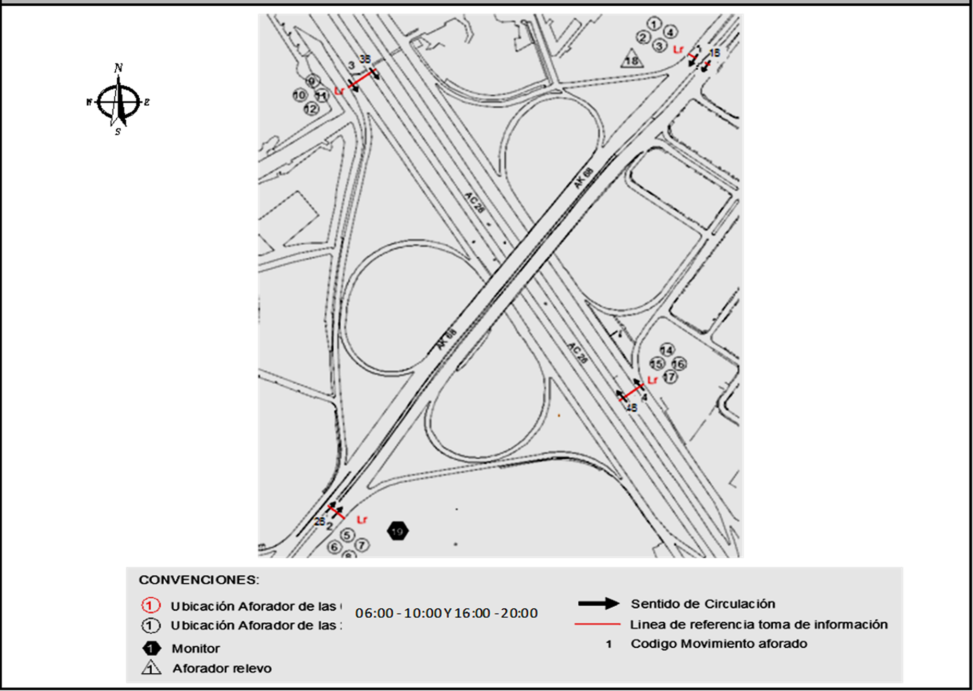
 |  | INT | 2
 |  | C2P | 2.5 | EN EL PERÍODO COMPRENDIDO POR LAS 11:00 HASTA LAS 13:45 HORAS, PARA EL MOVIMIENTO 3, SE EVIDENCIA UNA VARIACIÓN DEL VOLUMEN DEBIDO AL BLOQUEO TOTAL DE LA CALZADA LENTA POR EL VOLCAMIENTO DE UNA GRÚA. EN LA CALZADA RÁPIDA, MOVIMIENTO 3B, SE PRESENTA CONGESTÍON POR EL DESVÍO DE AUTOS. |  |  |  |  |  | OESTE
 |  | C2G | 2.5
 |  | C3-C4 | 2.5
 |  | C5 | 2.5
 |  | >C5 | 2.5
 |  | M | 0.5
 |  | BIC | 0.3

 |  | ANALISIS PUNTUAL
 |  | LA INTERSECCIÓN DE LA AVENIDA CARRERA 68 (AVENIDA DEL CONGRESO EUCARÍSTICO) CON LA AVENIDA CALLE 26 (AVENIDA EL DORADO O JORGE ELIECER GAITÁN) SE ENCUENTRA UBICADA AL OESTE DE LA CIUDAD, EN LA LOCALIDAD DE FONTIBÓN. LA AVENIDA CARRERA 68 OPERA EN SENTIDO NORTE - SUR Y VICEVERSA, CUENTA CON DOS CALZADAS DE DOS CARRILES POR SENTIDO CON SU RESPECTIVO SEPARADOR. EN CUANTO A LA AVENIDA CALLE 26 OPERA EN SENTIDO ESTE - OESTE Y VICEVERSA, ESTÁ POSEE DOS CALZADAS EN CADA SENTIDO Y SU RESPECTIVO SEPARADOR CENTRAL. LA CALZADA LENTA DE CADA SENTIDO TIENE DOS CARRILES PARA LA CIRCULACIÓN DE TRÁFICO MIXTO, MIENTRAS EN LA CALZADA RÁPIDA DE CADA SENTIDO HAY DOS CARRILES SOLO BUS PARA LA CIRCULACIÓN DE TRANSMILENIO Y DOS CARRILES PARA LA CIRCULACIÓN DE TRÁFICO MIXTO. EL VOLUMEN TOTAL AFORADO DURANTE EL DÍA FUE DE 333.480 VEHÍCULOS MIXTOS, COMPUESTOS DE LA SIGUIENTE MANERA: EL 71,1% CORRESPONDE A VEHÍCULOS LIVIANOS, EL 17,1% A MOTOS, EL 8,4% A TRANSPORTE PÚBLICO COLECTIVO Y EL 2.8% A VEHÍCULOS DE CARGA. LOS PERÍODOS DE MÁXIMA DEMANDA SE PRESENTAN ENTRE LAS 06:45 Y LAS 07:45 HORAS, Y ENTRE LAS 17:00 Y 18:00 HORAS. LA HORA PICO TOTAL DE LA INTERSECCIÓN SE REGISTRA ENTRE LAS 06:45 Y 07:45 HORAS, PERIODO EN EL QUE SE MOVILIZA UN TOTAL DE 25.850 VEHÍCULOS MIXTOS, DE LOS CUALES EL 63,5% CORRESPONDE A VEHÍCULOS LIVIANOS, EL 25,8% A MOTOS, EL 8,5% A TRANSPORTE PUBLICO COLECTIVO, EL 1,5% A TRANSPORTE DE CARGA Y FINALMENTE EL 0,6% A BICICLETAS.

 |  | REGISTRO FOTOGRÁFICO
 |  | 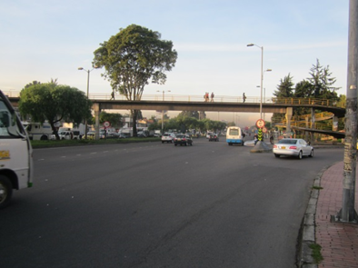 |  |  |  |  | 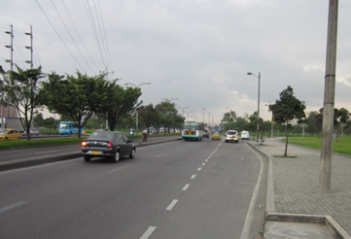

 |  | ACCESO NORTE |  |  |  |  | ACCESO SUR

 |  | 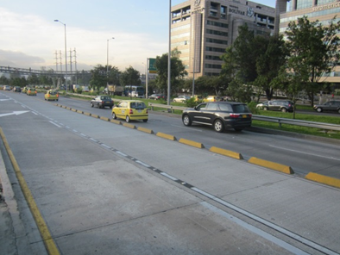 |  |  |  |  | 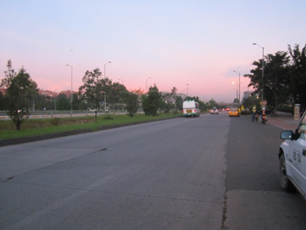

 |  | ACCESO OESTE |  |  |  |  | ACCESO ESTE

